Rock Calc
PGB FIXING CALCULATOR |  |  |  | NL
voor schroeffundament HAPAX ROCK

Bedrijf:
Naam: |  |  |  | Datum: | 2018-10-08
Verantwoordelijke: |  |  |  | Project:
Telefoon: |  |  |  | E-mail:
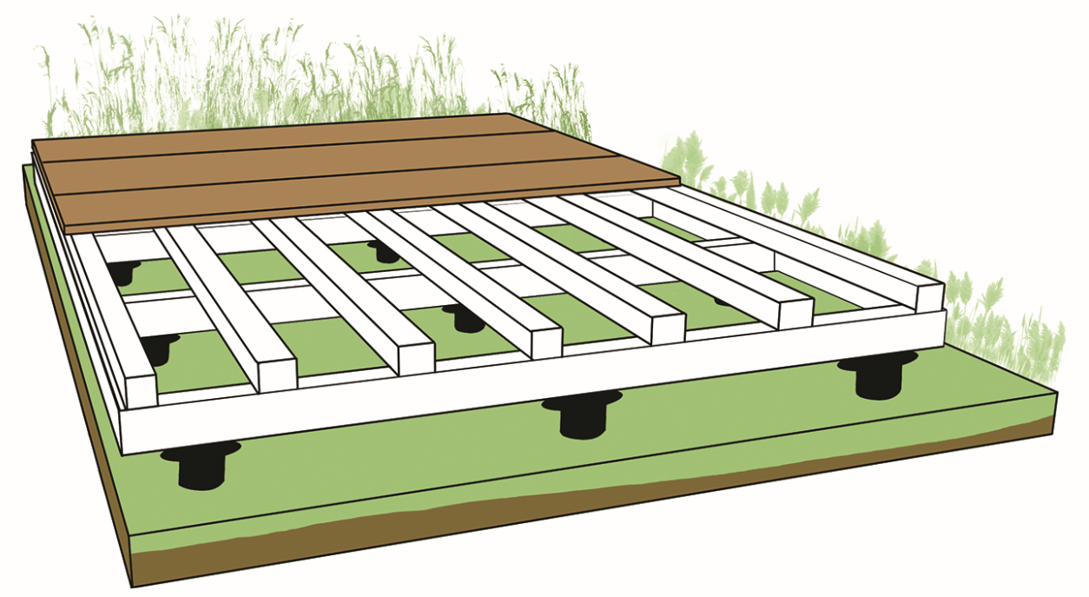
C
D
A
B

TERRAS
 |  | lengte (A) |  | cm
 |  | breedte (B) |  | cm

ONDERSTRUCTUUR HARDHOUT
 | minimale sectie |  | 45x70 | mm
 | h.o.h.-afstand liggers (C) |  |  | cm
 | h.o.h.-afstand schroeffundament (D) |  |  | cm
 |  | aantal | #DIV/0! | st

ONDERSTRUCTUUR LOOFBOOM/NAALDBOOM
 | minimale sectie |  | 63x150 | mm
 | h.o.h.-afstand liggers (C) |  |  | cm
 | h.o.h.-afstand schroeffundament (D) |  |  | cm
 |  | aantal | #DIV/0! | st

